Colombia
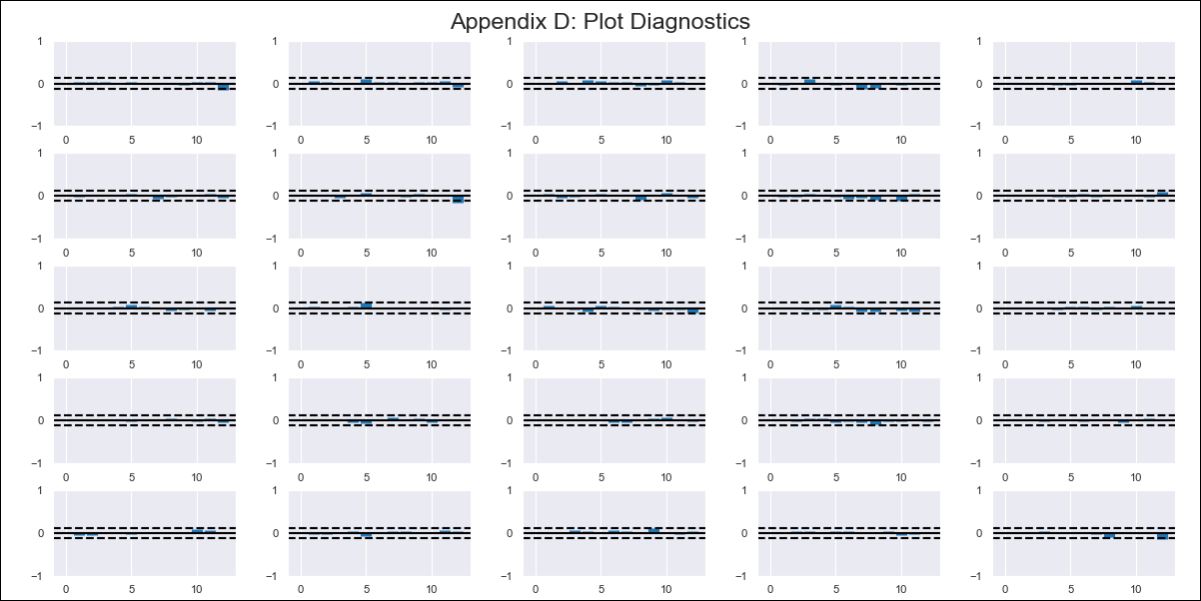
Colombia - Inflation - Next 12 months forecast as of: 2024-02-01

Model | VAR - 12 | Exogenous Variables | IPP OI Agricultura, ganadería, caza, silvicultura y pesca, IPP OI Industria, Tasa de intervencion de politica monetaria, Salario mínimo mensual
Training Data | 1999-01-01 to 2023-03-01
Test Data | 2023-03-01 to 2024-02-01

Date | Inflation Change YoY % | Lower Bound - 95% Confidence Interval | Upper Bound - 95% Confidence Interval
2024-03-01 | 7.48 | 6.96 | 7.99
2024-04-01 | 7.49 | 6.39 | 8.6
2024-05-01 | 7.52 | 5.8 | 9.24
2024-06-01 | 7.02 | 4.66 | 9.39
2024-07-01 | 6.42 | 3.41 | 9.43
2024-08-01 | 6.3 | 2.64 | 9.96
2024-09-01 | 5.93 | 1.6 | 10.26
2024-10-01 | 5.54 | 0.53 | 10.55
2024-11-01 | 5.51 | -0.18 | 11.21
2024-12-01 | 5.03 | -1.37 | 11.42
2025-01-01 | 4.9 | -2.19 | 12
2025-02-01 | 4.75 | -3.05 | 12.56

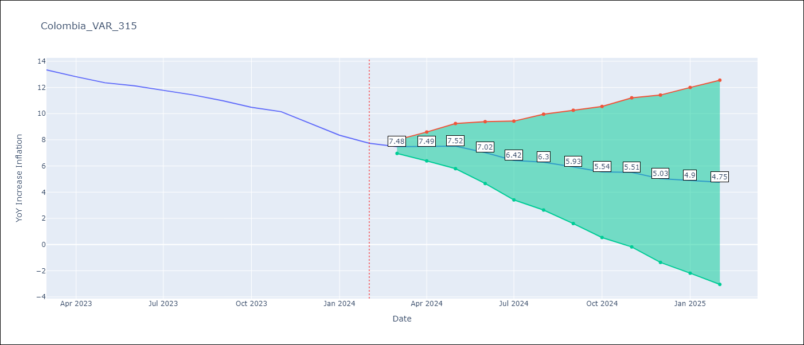

Test Metrics
RMSE | 1.12
Naive RMSE | 0.53
MAPE | 9.11%

Test Predictions
Date | Predicted | Actual
2023-03-01 | 13.02 | 13.34
2023-04-01 | 13.03 | 12.82
2023-05-01 | 13.06 | 12.36
2023-06-01 | 12.56 | 12.13
2023-07-01 | 11.96 | 11.78
2023-08-01 | 11.84 | 11.43
2023-09-01 | 11.47 | 10.99
2023-10-01 | 11.08 | 10.48
2023-11-01 | 11.05 | 10.15
2023-12-01 | 10.57 | 9.28
2024-01-01 | 10.44 | 8.35
2024-02-01 | 10.29 | 7.74

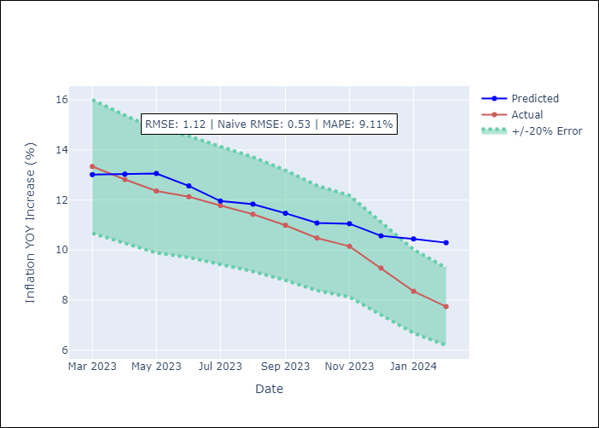

Appendix A: Model Summary
Model | VAR - 12
Sample | 1999-01-01 to 2024-02-01
No. of Observations | 302
Terms | P-value (Statistical significance)
L1.YoY Increase Inflation | 3.4033764803E-07
L1.IPP OI Agricultura, ganadería, caza, silvicultura y pesca | 0.52233990268
L1.IPP OI Industria | 2.1126859865E-05
L1.Tasa de intervencion de politica monetaria | 0.15175615849
L1.Salario mínimo mensual | 0.79788520168
L2.YoY Increase Inflation | 0.22112628301
L2.IPP OI Agricultura, ganadería, caza, silvicultura y pesca | 0.17591101288
L2.IPP OI Industria | 0.66775016588
L2.Tasa de intervencion de politica monetaria | 0.0010088898763
L2.Salario mínimo mensual | 0.84078858862
L3.YoY Increase Inflation | 0.84427283952
L3.IPP OI Agricultura, ganadería, caza, silvicultura y pesca | 0.71114860299
L3.IPP OI Industria | 0.01166342301
L3.Tasa de intervencion de politica monetaria | 0.0063212310336
L3.Salario mínimo mensual | 0.90581725189
L4.YoY Increase Inflation | 0.91514476088
L4.IPP OI Agricultura, ganadería, caza, silvicultura y pesca | 0.9617628099
L4.IPP OI Industria | 0.70797588074
L4.Tasa de intervencion de politica monetaria | 0.7852781807
L4.Salario mínimo mensual | 0.71905306897
L5.YoY Increase Inflation | 0.32644970413
L5.IPP OI Agricultura, ganadería, caza, silvicultura y pesca | 0.59291110447
L5.IPP OI Industria | 0.46145313033
L5.Tasa de intervencion de politica monetaria | 0.75888382456
L5.Salario mínimo mensual | 0.74835588011
L6.YoY Increase Inflation | 0.54272052025
L6.IPP OI Agricultura, ganadería, caza, silvicultura y pesca | 0.14787536732
L6.IPP OI Industria | 0.84162736011
L6.Tasa de intervencion de politica monetaria | 0.34482632957
L6.Salario mínimo mensual | 0.59072152187
L7.YoY Increase Inflation | 0.58432701546
L7.IPP OI Agricultura, ganadería, caza, silvicultura y pesca | 0.012577059918
L7.IPP OI Industria | 0.081720177229
L7.Tasa de intervencion de politica monetaria | 0.21321937733
L7.Salario mínimo mensual | 0.91872096594
L8.YoY Increase Inflation | 0.44428562797
L8.IPP OI Agricultura, ganadería, caza, silvicultura y pesca | 0.28922372952
L8.IPP OI Industria | 0.026461494674
L8.Tasa de intervencion de politica monetaria | 0.79657811785
L8.Salario mínimo mensual | 0.38234834682
L9.YoY Increase Inflation | 0.29609326326
L9.IPP OI Agricultura, ganadería, caza, silvicultura y pesca | 0.92326730583
L9.IPP OI Industria | 0.42227305132
L9.Tasa de intervencion de politica monetaria | 0.96728276275
L9.Salario mínimo mensual | 0.2870263377
L10.YoY Increase Inflation | 0.77721401783
L10.IPP OI Agricultura, ganadería, caza, silvicultura y pesca | 0.22785298474
L10.IPP OI Industria | 0.36130345507
L10.Tasa de intervencion de politica monetaria | 0.10998064057
L10.Salario mínimo mensual | 0.95156431735
L11.YoY Increase Inflation | 0.3023203154
L11.IPP OI Agricultura, ganadería, caza, silvicultura y pesca | 0.60888598242
L11.IPP OI Industria | 0.9074047478
L11.Tasa de intervencion de politica monetaria | 0.58333051919
L11.Salario mínimo mensual | 0.72815093556
L12.YoY Increase Inflation | 0.0041143827283
L12.IPP OI Agricultura, ganadería, caza, silvicultura y pesca | 0.48846542879
L12.IPP OI Industria | 0.94285219104
L12.Tasa de intervencion de politica monetaria | 0.0090611435537
L12.Salario mínimo mensual | 0.30662915768
Assumptions | P-value

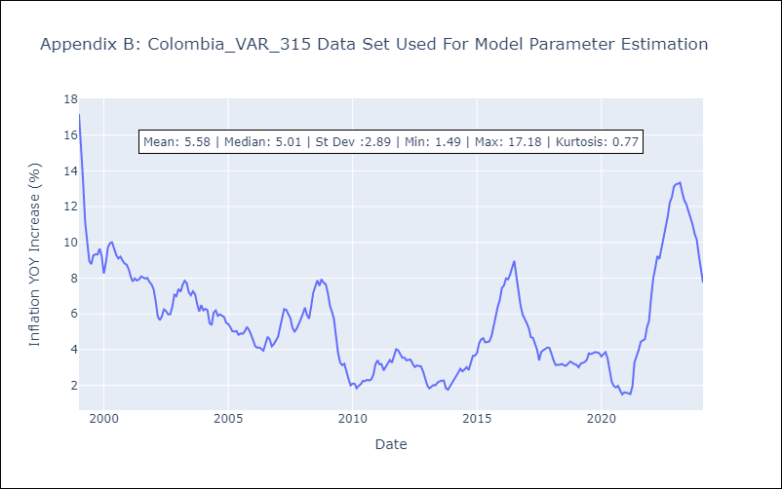

Appendix C: Residuals Analysis
Mean | 0.0
Errors AutoCorrelated? | 1.9045228247588526 | No Autocorrelation
Normal? | No

